Tabla de extras
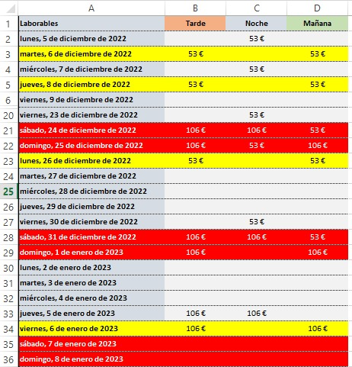
Código | Concepto | Importe
P01 | Día festivo | 225.00 €
P02 | Día festivo especial | 300.00 €
P03 | Fin de Semana | 300.00 €

 | Disponibilidad es como dia trabajado

